2019_08_data
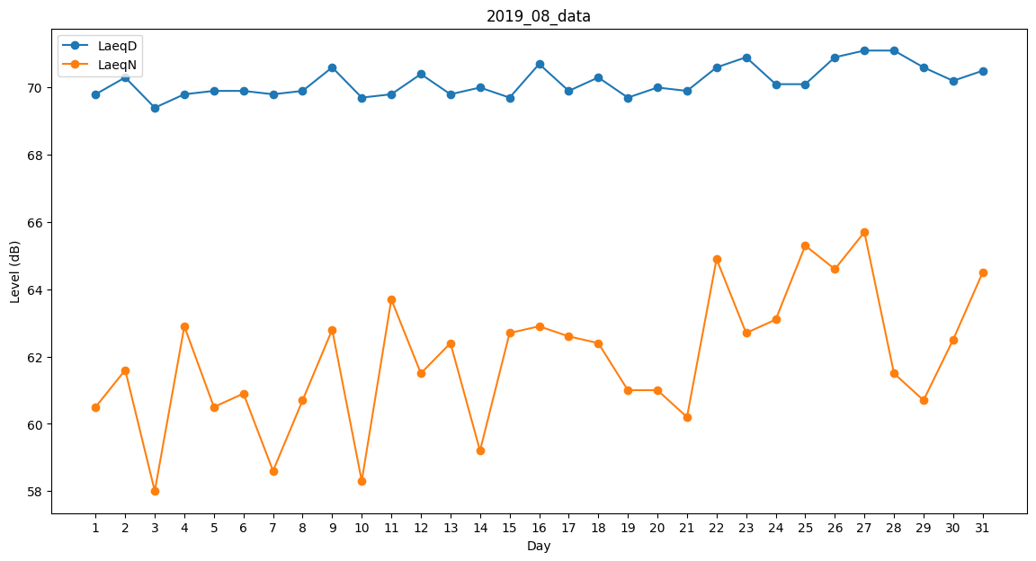
Day | LaeqD | LaeqN
1 | 69.8 | 60.5
2 | 70.3 | 61.6
3 | 69.4 | 58
4 | 69.8 | 62.9
5 | 69.9 | 60.5
6 | 69.9 | 60.9
7 | 69.8 | 58.6
8 | 69.9 | 60.7
9 | 70.6 | 62.8
10 | 69.7 | 58.3
11 | 69.8 | 63.7
12 | 70.4 | 61.5
13 | 69.8 | 62.4
14 | 70 | 59.2
15 | 69.7 | 62.7
16 | 70.7 | 62.9
17 | 69.9 | 62.6
18 | 70.3 | 62.4
19 | 69.7 | 61
20 | 70 | 61
21 | 69.9 | 60.2
22 | 70.6 | 64.9
23 | 70.9 | 62.7
24 | 70.1 | 63.1
25 | 70.1 | 65.3
26 | 70.9 | 64.6
27 | 71.1 | 65.7
28 | 71.1 | 61.5
29 | 70.6 | 60.7
30 | 70.2 | 62.5
31 | 70.5 | 64.5

